Data
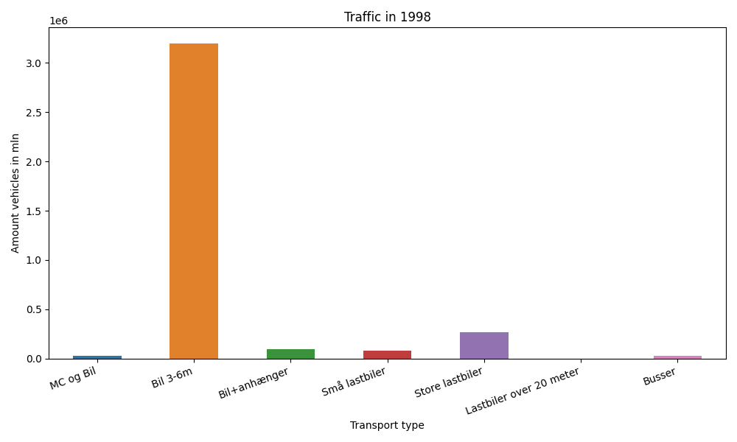
År | Måned | MC og Bil | Bil 3-6m | Bil+anhænger | Små lastbiler | Store lastbiler | Lastbiler over 20 meter | Busser | Total
1998 | 12 | 185 | 386317 | 4635 | 7873 | 44516 | 0 | 1577 | 445103
1998 | 11 | 322 | 402464 | 5682 | 9402 | 48766 | 0 | 2444 | 469080
1998 | 10 | 1614 | 479229 | 7963 | 9329 | 46486 | 0 | 3831 | 548452
1998 | 9 | 3875 | 455062 | 9121 | 12850 | 47111 | 0 | 4650 | 532669
1998 | 8 | 7801 | 566979 | 18556 | 22679 | 30813 | 0 | 5028 | 651856
1998 | 7 | 10101 | 623002 | 35795 | 14259 | 30203 | 0 | 3604 | 716964
1998 | 6 | 5691 | 286883 | 11340 | 7229 | 21404 | 0 | 3468 | 336015

